Overall
Production Portal
Management Portal
Contact Us
System Admin

输入程序关键字，查找并只显示搜索到的链接。

Moduel Description
Production Portal | 生产线的Home page，显示格式参考图片，一行6个，每个链接大小如图。 内容是在 system admin页面配置进去的，读出配置，动态产生，并显示。点击链接，弹出新窗口显示链接信息。
Management Portal | 管理层的Home page，显示格式参考图片，一行6个，每个链接大小如图。 内容是在 system admin页面配置进去的，读出配置，动态产生，并显示。点击链接，弹出新窗口显示链接信息。
System admin | 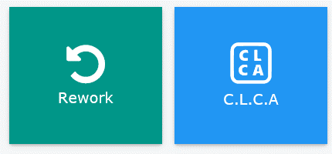 1,账户管理 2,用户可以自己建立新的链接，新的链接必须包括： 2-1，Web程序名称 2-2, URL 2-3, 类型：Production or management 2-4, 图标 2-5， 背景颜色 2-6， 显示大小系统默认，不能修改，参考右图。
系统默认显示Production Portal的所有链接，如果用户点击切换management portal,就显示management portal的所有链接。反之，点击，production portal,就显示production portal.

